Öppningen, a little party,,
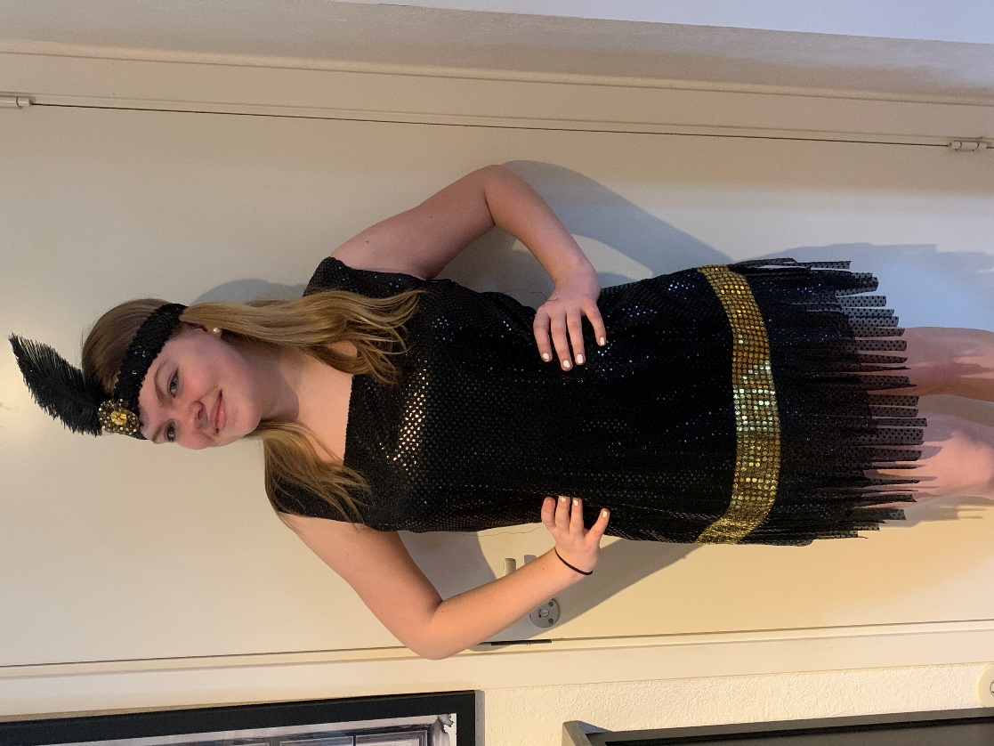
A little party never killed nobody | K54321, Uä4321, Uy4321, M21 Guld, Diamant | Svart paljettklänning, med fransar längst ner, pannband som tillverkades till showen 2020 och aldrig användes. A-åkarna, klänning som tillverkades till oscars men aldrig användes

 |  | Guldpaljett tyget finns i färdigklippta resmor i klubbrummet, mät när ni passat in mönstret hur mycket ni behöver och hämta därefter en bit i klubbrummet. Den behöver troligen skarvas

Grease+Zanna S
Grease/Mini SOLO | Brons, Silver, Zanna S | Rosa tyg till kjol och scarf | Natasa C, Izabella M B, Hanna J, Ella A, Thilde T, Ella U, Cornelia H, Elin H, Hailey S, Hilma P, Molly F, Ester B, Tilia E, Astrid O, Elsa K, Tyra K, Signe E, Greta E, Hedda N
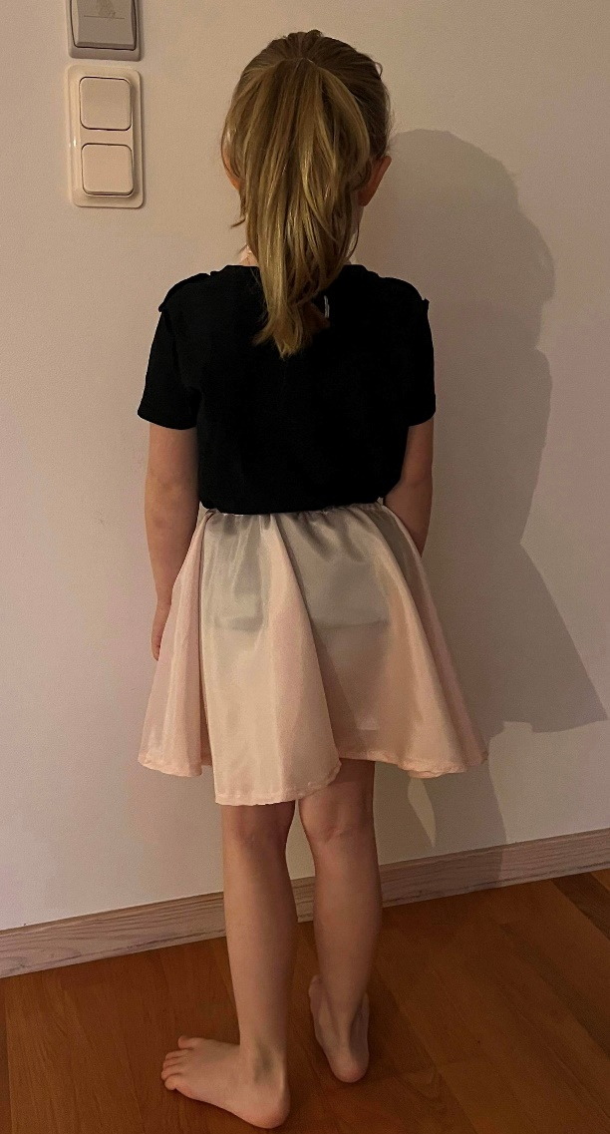
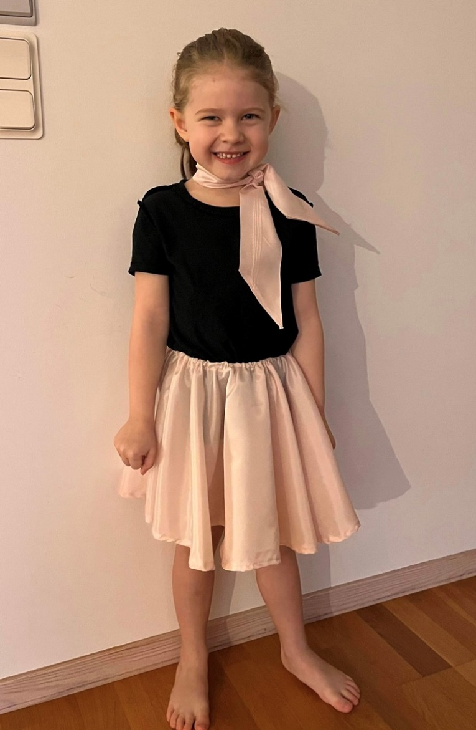

 |  | Kjol, Scarf svart body & Svart t-shirt

Samba
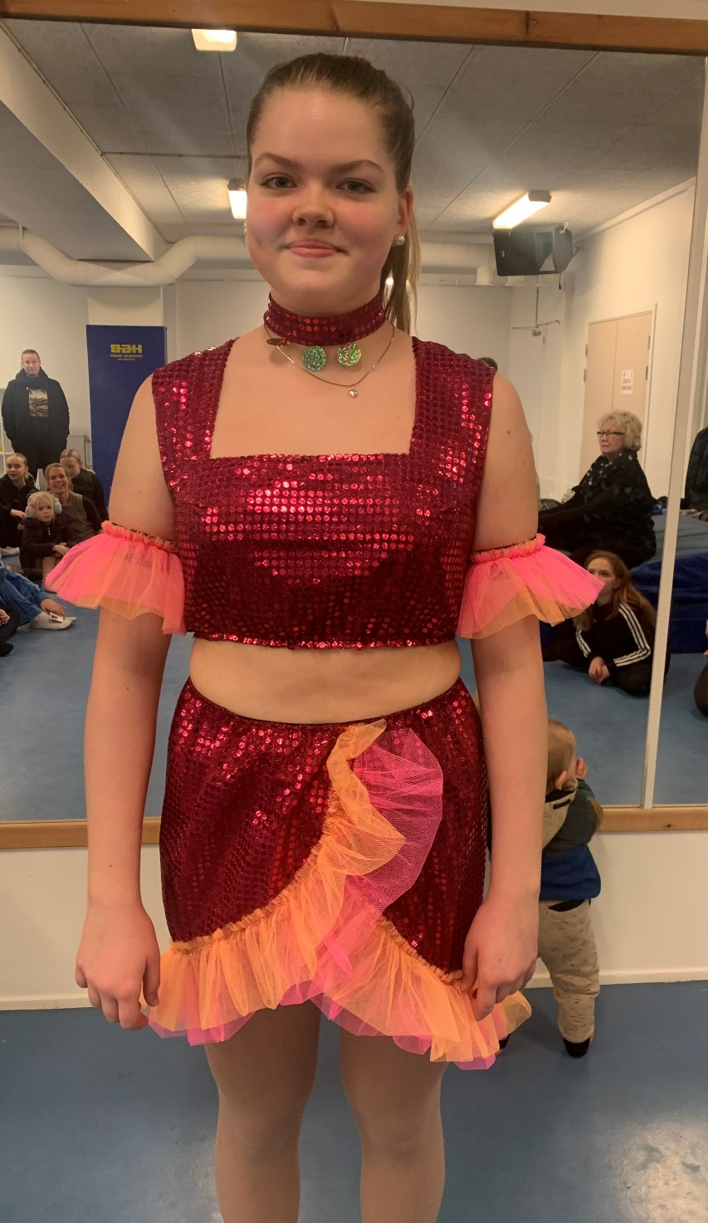
Bongo song/samba de Janerio | K21, Uä21, Uy21, M21 | Cerise paljett Rosa och Orange Tyll Svart foder 3 runda paljetter | Elin T, Hanna H, Sanna L, Alejandra M O, Sienna H, Emma D, Angelica B, Flora H, Julia M, Julia H, Hilda W

That Man+ Bella
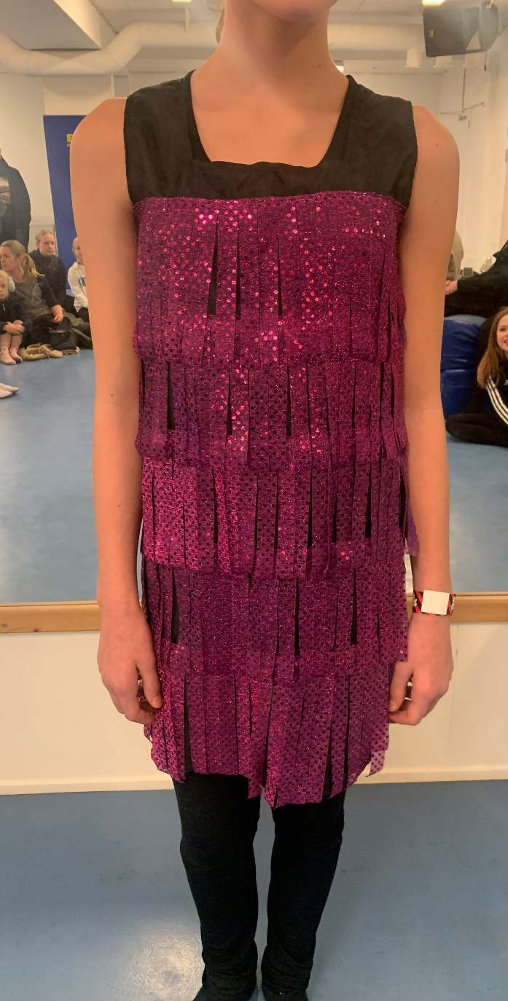
Mini Solo that Man/ hit the road jack | Bella/ Guld Diamant | Lila Paljett Svart fodertyg till klänning | Matilda K, Maja F, Tova F, Melissa H, Felicia H, Fanny N, Eleonora P, Kiara N, Eliese H, Stella H | 10

Dancing Queen
Dancing Queen | Brons, Silver, guld, diamant | Blå paljett Silver paljett | Natasa C, Izabella M B, Hanna J, Ella A, Thilde T, Ella U, Cornelia H, Elin H, Hailey S, Hilma P, Molly F, Ester B, Tilia E, Astrid O, Elsa K, Tyra K, Signe E, Greta E, Hedda N Matilda K, Maja F, Tova F, Melissa H, Felicia H, Fanny N, Eleonora P, Kiara N, Eliese H, Stella H | 29
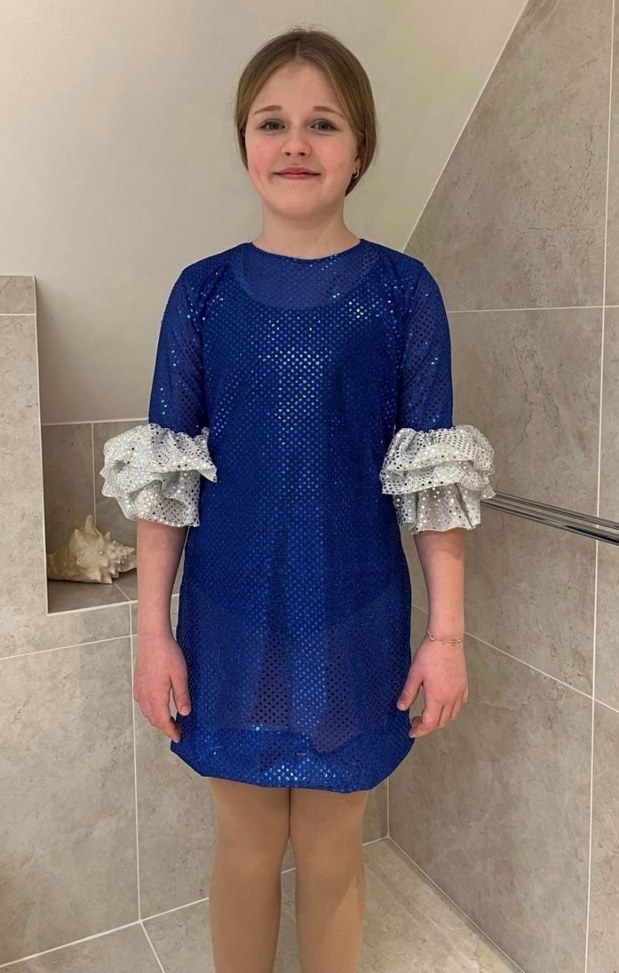

 |  |  | Svart body under

Billie Ellish
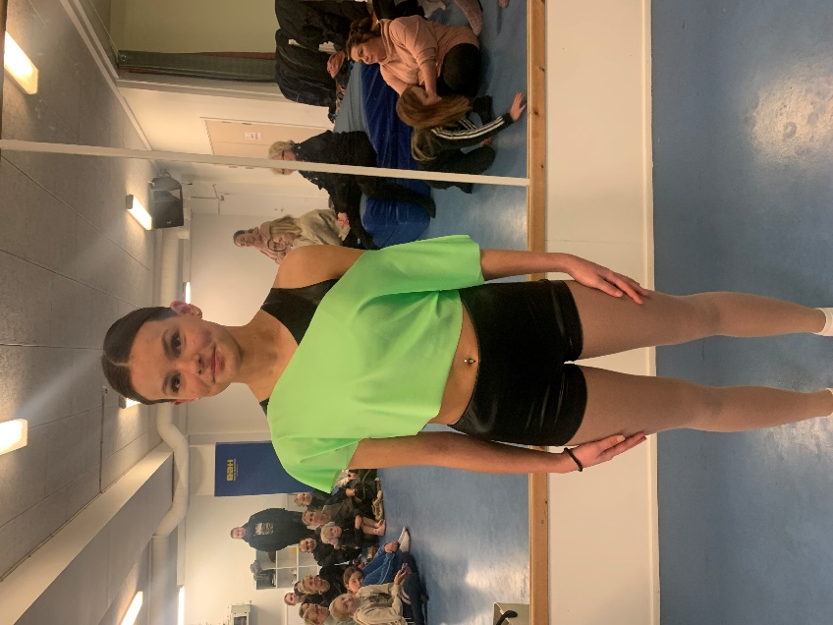
Bad Guy Billie ellish | K543, Uä43, Uy43, | Neon grön lycra Finns en bit extra svart tyg om någon behöver | Lovisa S, Frida C, Helena W, Isabella P, Zanna S, Alexandra P, Ebba D, Thea W, | 8

Hold me closer
Hold me closer | K21, Uä21, Uy21, M21 | Svart paljett svart forder silver paljett | Elin T, Hanna H, Sanna L, Alejandra M O, Sienna H, Emma D, Angelica B, Flora H, Julia M, Julia H, Hilda W | 11

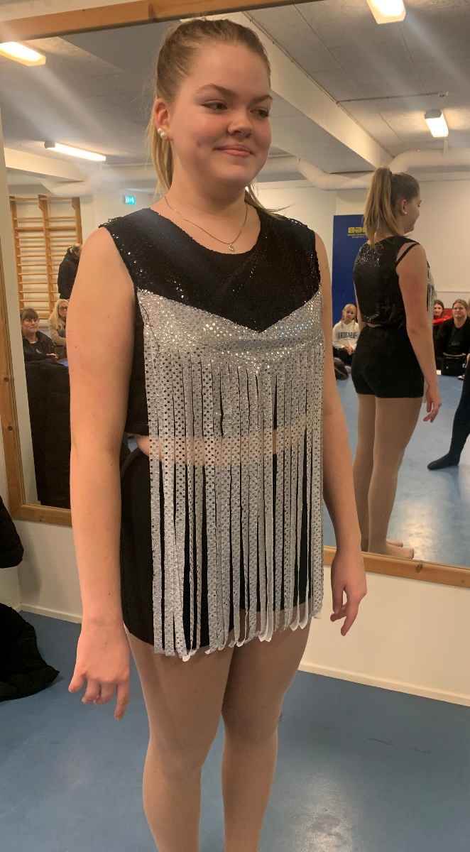

 |  | Svarta shorts sen tidigare show

Fireball
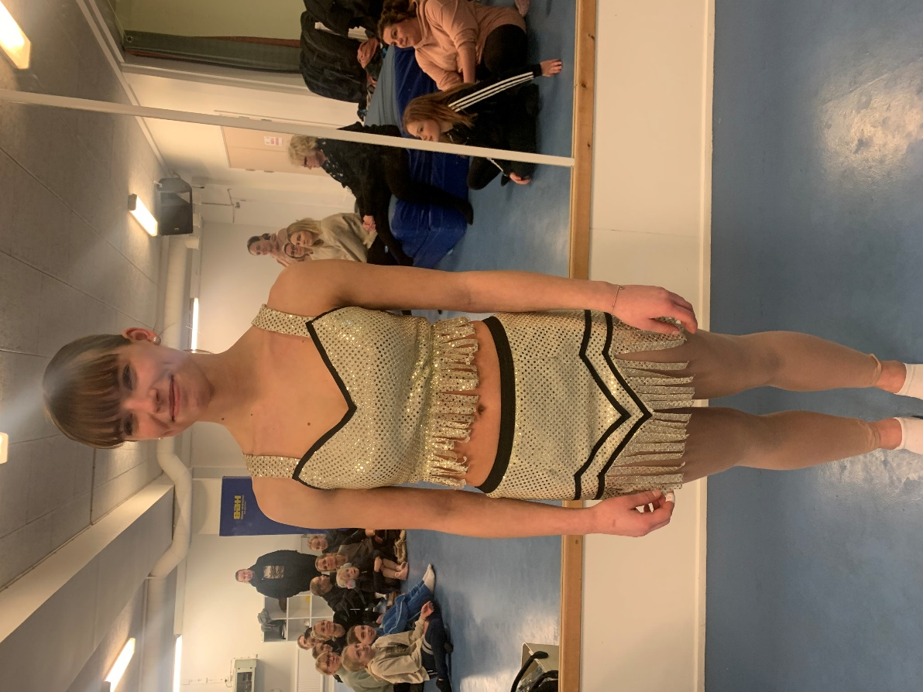
Fireball | K543, Uä43, Uy43, | Ljus guld paljett Svart band Vitt foder | Lovisa S, Frida C, Helena W, Isabella P, Zanna S, Alexandra P, Ebba D, Thea W, | 8

Lady gaga 1
Lady Gaga mix | Guld Silver Brons | Svart paljett Silverpaljett Skumgummi | Natasa C, Izabella M B, Hanna J, Ella A, Thilde T, Ella U, Cornelia H, Elin H, Hailey S, Hilma P, Molly F, Ester B, Tilia E, Astrid O, Elsa K, Tyra K, Signe E, Greta E, Hedda N Matilda K, Maja F, Tova F, Melissa H, Felicia H, Fanny N, Eleonora P, Kiara N, Eliese H, Stella H | 29

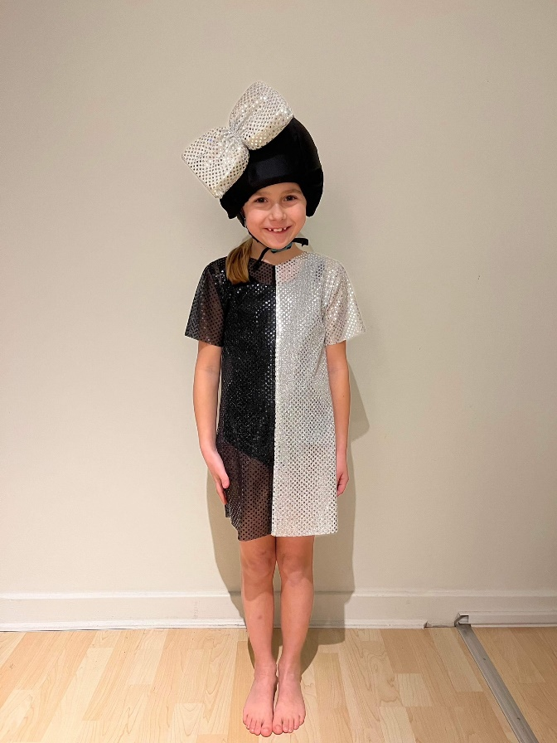
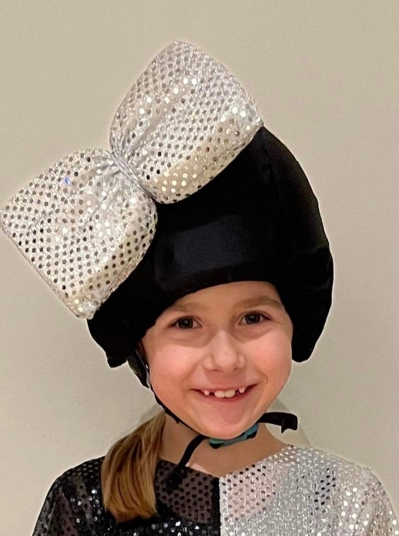
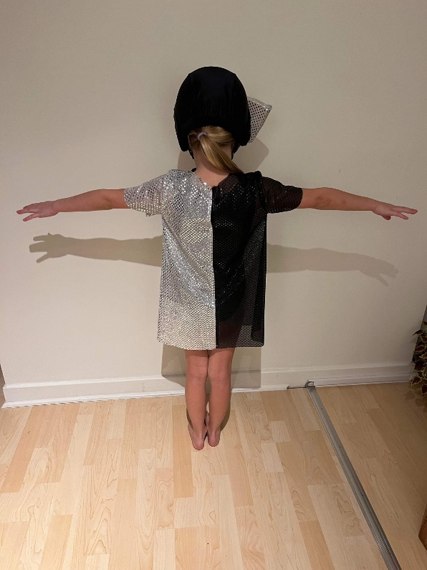

 | Svart body under

Lady Gaga 2
Lady Gaga mix | K54321, Uä4321, Uy4321, M21 | Silverpaljett | Lovisa S, Frida C, Helena W, Isabella P, Zanna S, Alexandra P, Ebba D, Thea W, Elin T, Hanna H, Sanna L, Alejandra M O, Sienna H, Emma D, Angelica B, Flora H, Julia M, Julia H, Hilda W, | 19
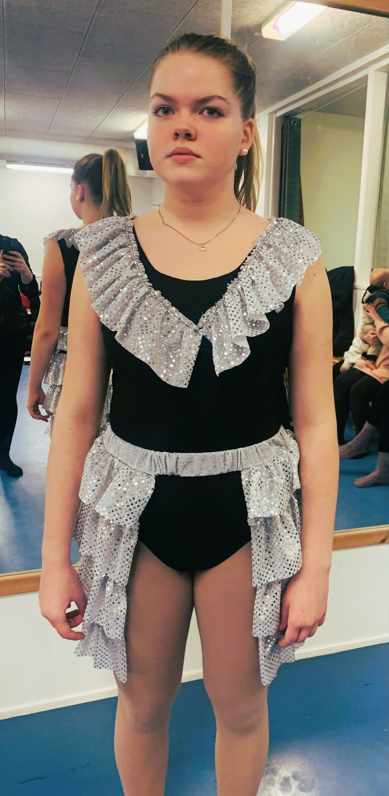

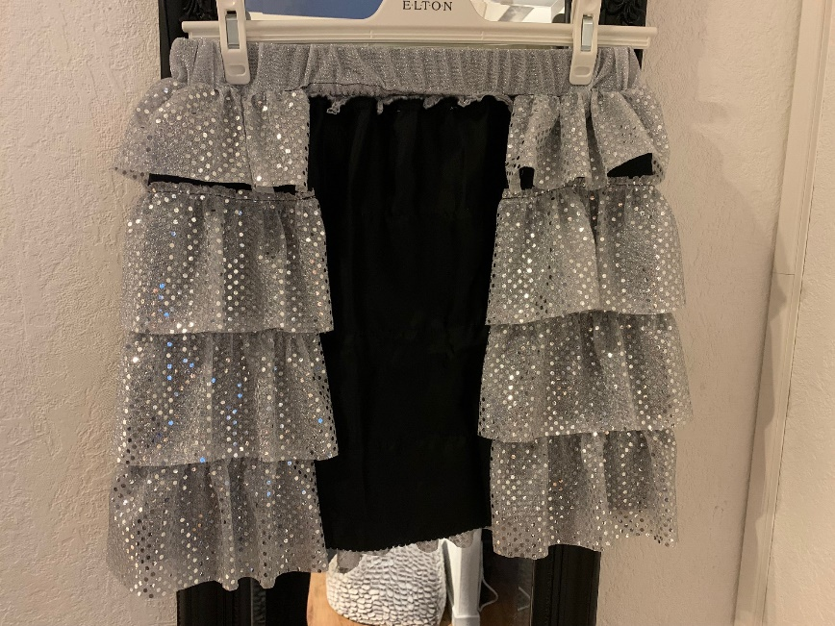

 |  |  | Volangen ska såklart sitta rakt…

